Análisis de Operación
 |  |  |  |  |  |  |  |  |  |  |  |  |  |  | S-382-FP048 | OPERACIÓN: CALIBRACIÓN DE CUCHILLA DEL MÓDULO DE APLICACIÓN DE TRANSFER LAYER

F-601-133
 | 
ANALISIS DE OPERACIÓN Y PROCEDIMIENTO OPERATIVO ESTANDAR |  |  |  |  |  |  |  |  |  | CLASE DE RIESGO | SEVERIDAD | FRECUENCIA | PROBABILIDAD | PERSONAS EXPUESTAS
 |  |  |  |  | Referencia al Procedimiento PR-04029 |  |  |  |  | A | Fatalidad | Anual | 100% Probabilidad | 1 a 2
 |  |  |  |  |  |  |  |  |  | B | Mayor Irreversible severo | Mensual | 60% Probabilidad | 3 a 7
OPERACIÓN: CALIBRACIÓN DE CUCHILLA DEL MÓDULO DE APLICACIÓN DE TRANSFER LAYER |  |  |  |  |  |  |  | CLASE DE RIESGO | B | C | Mayor Irreversible | Semanal | 25% Probabilidad | 8 a 15
 |  |  |  |  |  |  |  | ESTADO CRÍTICO | RIESGO BAJO |  | Menor Irreversible | Diario | Casi Imposible | > 50
 |  |  |  |  |  |  |  |  |  |  | Mayor Reversible | Cada hora
NÚMERO DE PROCEDIMIENTO |  | GRUPO DE ANÁLISIS (Nombre, Puesto y Firma) | FECHA DE EMISIÓN |  |  |  | MÁQUINA / LÍNEA / AREA |  |  |  | Menor Reversible | Constante
S-382-FP048 |  | Supervisor de mantenimiento Mecánico Mecánico Mecánico Mecánico | Sep-24 |  |  |  | PA-01 |  |  |  | Bajo
DEPARTAMENTO |  |  | REVISÓ LIDER /SUPERVISOR /JEFE DE ÁREA /ING. PROCESO |  |  |  | REVISIÓN No.
MANTENIMIENTO PAÑAL INCONTINENCIA |  |  | Hugo García M-28060 |  |  |  | 4
PUESTOS QUE APLICA |  |  | REVISÓ COEQUIPERO |  |  |  | AUTORIZÓ
MECANICO A,B,C,D |  |  | Ing. Nayib Ramírez 49154 |  |  |  | Ing. Epifanio Olivos

1. OBJETIVO |  | Asegurar el cumplimiento de los pasos establecidos en el procedimiento del cambio de cuchilla del módulo de aplicación de Transfer Layer, salvaguardando la seguridad del colaborador, la productividad del área, las especificaciones del proceso y las medidas de medio ambiente establecidas en el área.
2. HERRAMIENTAS |  | Llaves mixtas milimétricas, llaves Allen milimétricas.
3.EQUIPO DE PROTECCION PERSONAL (BASICO) |  | ZAPATOS DE SEGURIDAD, LENTES DE SEGURIDAD Y TAPONES AUDITIVOS.
4.EQUIPO DE PROTECCION PERSONAL (ESPECIFICO) |  | Candado Help, Guantes anticortaduras
5. SUSTANCIAS QUÍMICAS |  | Alcohol isopropílico

SECUENCIA DE LA OPERACIÓN EN PASOS |  | CONSECUENCIA,PARTE DEL CUERPO QUE PUEDE SER AFECTADA,MECANISMO | CLASE DE RIESGO | ESTADO CRÍTICO Calcular para A, B y C
 |  |  |  | SEVERIDAD | FRECUENCIA | PROBABILIDAD | PERSONAS EXPUESTAS | ESTADO CRITICO | ACCIONES FISICAS PARA EL CONTROL DEL RIESGO
1 | 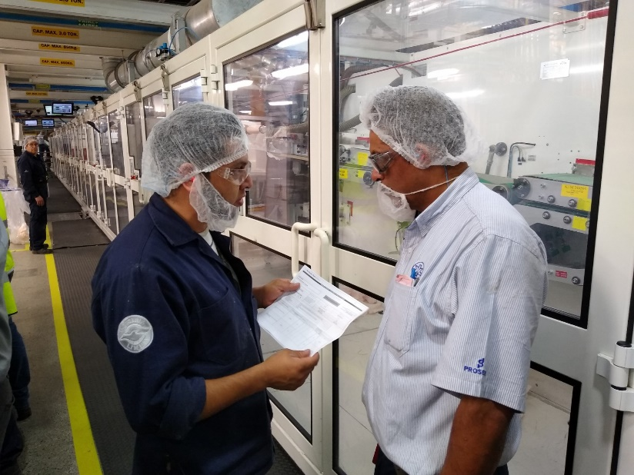 El Mecánico NOTIFICA al supervisor de mantenimiento y al personal involucrado sobre las actividades a realizar. | NINGUNO | FALSE |  |  |  |  | 0 | NINGUNA
2 | El Mecánico VERIFICA los riesgos relacionados a la actividad a realizar (mecánicos, eléctricos, neumáticos), que el EPP y la herramienta se encuentre en buenas condiciones | NINGUNO | FALSE |  |  |  |  | 0 | NINGUNA
3 | 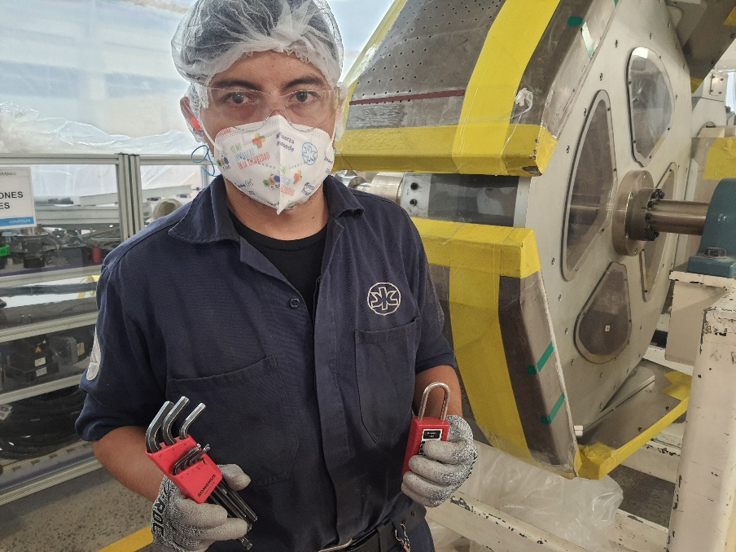 El Mecánico PREPARA su herramienta y refacciones con las cuales realizara el trabajo. Después localiza el interruptor donde realizara el bloqueo | NINGUNO | FALSE |  |  |  |  | 0 | NINGUNA
4 | El Mecánico AISLA la energía oprimiendo el botón de paro normal de la máquina. | NINGUNO | FALSE |  |  |  |  | 0 | NINGUNA
5 | 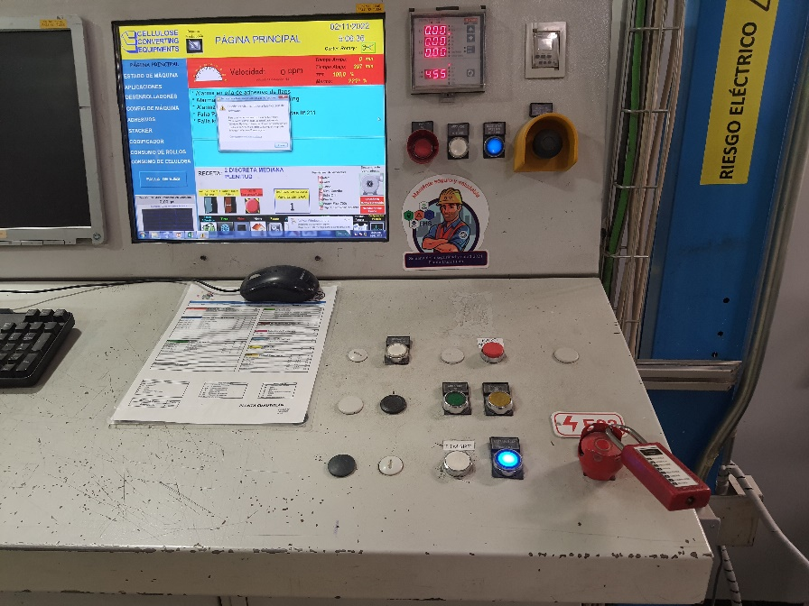 El Mecánico BLOQUEA la energía colocando su candado HELP en el punto de bloqueo E23 del mapa de bloqueo de la máquina. | NINGUNO | FALSE |  |  |  |  | 0 | NINGUNA
6 | El Mecánico LIBERA la energía almacenada por medio del regulador de presión neumático correspondiente. | NINGUNO | FALSE |  |  |  |  | 0 | NINGUNA
7 | El Mecánico COMPRUEBA que la máquina no se active accionando los controles para restablecer con su candado ya colocado. La máquina NO debe restablecer. | NINGUNO | FALSE |  |  |  |  | 0 | NINGUNA
8 | 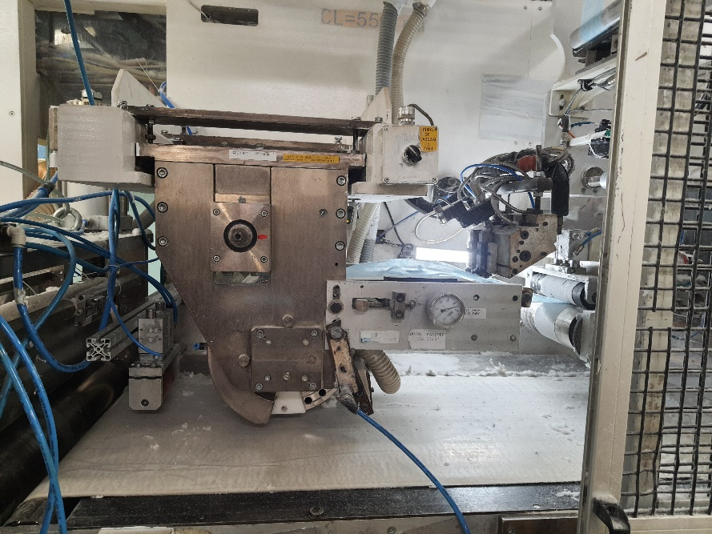 El mecánico abre la guarda de la sección de transfer layer de L/O máquina | MACHUCONES EN MANO CON LA PUERTA AL ABRIRLA | C | Bajo | Mensual | 60% Probabilidad | 1 a 2 | 0.8 | USAR GUANTES ANTICORTADURA ABRIR LA PUERTA CUDADOSAMENTE.
9 | El mecánico, y sólo él, limpia el área de trabajo con ayuda de alcohol isopropilico y aire comprimido. | MACHUCONES Y CORTADURAS GRAVES EN MANO CON LA HERRAMIENTA Y LA CUCHILLA AL REALIZAR LIMPIEZA | B | Menor Reversible | Mensual | 60% Probabilidad | 1 a 2 | 4 | USAR GUANTES ANTICORTADURA. NO COLOCAR LA MANO SOBRE EL TAMBOR O LA CUCHILLA. USAR LA LLAVE ADECUADA PARA GIRAR LA UNIDAD PERMITIR SOLO UNA PERSONA MANIPULAR LA UNIDAD DE CORTE
10 | 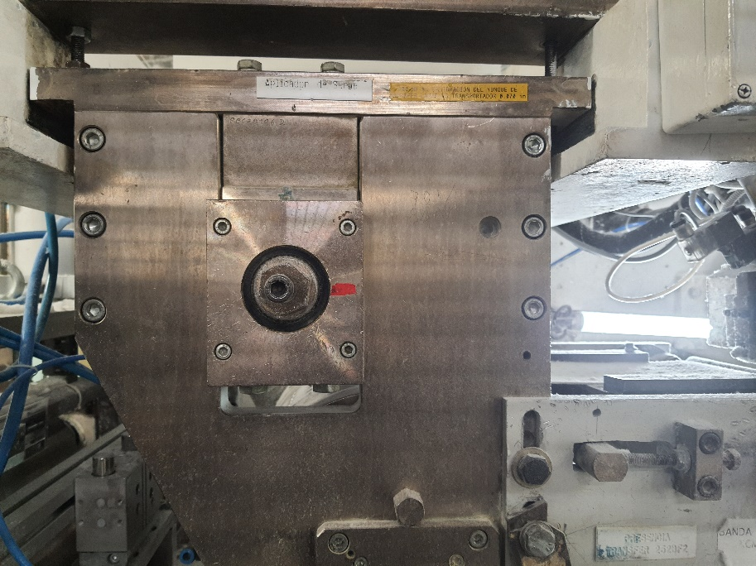 El mecánico, y sólo él, coloca la unidad de corte de manera que la cara de la sufidera quede apuntando hacia arriba. Para ello se vale de una escalera de 3 peldaños. | MACHUCONES Y CORTADURAS EN MANOS CON LA HERRAMIENTA Y LA CUCHILLA AL GIRAR LA UNIDAD, POSIBLES TORCEDURAS POR CAÍDA AL SUBIR LA ESCALERA. | B | Mayor Reversible | Mensual | 60% Probabilidad | 1 a 2 | 16 | USAR GUANTES ANTICORTADURA. NO COLOCAR LA MANO SOBRE EL TAMBOR O LA CUCHILLA. USAR LA LLAVE ADECUADA PARA GIRAR LA UNIDAD PERMITIR SOLO UNA PERSONA MANIPULAR LA UNIDAD DE CORTE
11 | 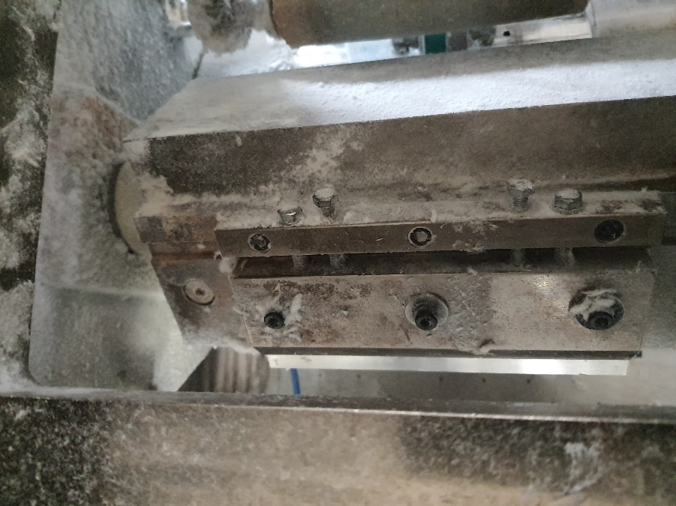 El mecánico, y sólo él, afloja los tornillos del clamp. | MACHUCONES Y CORTADURAS PROFUNDAS EN MANO CON LA HERRAMIENTA Y LA CUCHILLA AL AFLOJAR LOS TORNILLOS | B | Mayor Reversible | Mensual | 60% Probabilidad | 1 a 2 | 16 | UTILIZAR SU EPP COMPLETO Y AFLOJAR LOS TORNILLOS EN SENTIDO ANTI HORARIO Y SENTIDO CONTRARIO AL FILO
12 |  El mecánico, y sólo él, retira el clamp de la unidad y lo limpia con alcohol isopropílico. También limpia la sufridera en dónde va a acentar la cuchilla nueva. | MACHUCONES Y CORTADURAS EN MANO CON LA HERRAMIENTA Y LA CUCHILLA AL RETIRAR LA CUCHILLA | B | Mayor Reversible | Mensual | 60% Probabilidad | 1 a 2 | 16 | USAR GUANTES ANTICORTADURA. NO COLOCAR LA MANO SOBRE EL TAMBOR O LA CUCHILLA. PERMITIR SOLO UNA PERSONA MANIPULAR LA UNIDAD DE CORTE
13 | El mecánico, y sólo él, coloca la nueva cuchilla en la sufridera y coloca el clamp. | MACHUCONES Y CORTADURAS EN MANO CON LA HERRAMIENTA Y LA CUCHILLA AL COLOCAR LA CUCHILLA | B | Mayor Reversible | Mensual | 60% Probabilidad | 1 a 2 | 16 | USAR GUANTES ANTICORTADURA. NO COLOCAR LA MANO SOBRE EL TAMBOR O LA CUCHILLA. PERMITIR SOLO UNA PERSONA MANIPULAR LA UNIDAD DE CORTE
14 | El mecánico, y sólo él, aprieta los tornillos y se cerciora de que la cuchilla esté haciendo contacto con el fondo de la sufridera. | MACHUCONES Y CORTADURAS PROFUNDAS EN MANO CON LA HERRAMIENTA Y LA CUCHILLA AL APRETAR LOS TORNILLOS | B | Mayor Reversible | Mensual | 60% Probabilidad | 1 a 2 | 16 | USAR GUANTES ANTICORTADURA. NO COLOCAR LA MANO SOBRE EL TAMBOR O LA CUCHILLA. PERMITIR SOLO UNA PERSONA MANIPULAR LA UNIDAD DE CORTE
15 | El mecánico, y sólo él, valida el corte con ayuda de un trozo de cinta que coloca sobre el yunque del tambor y luego hace pasar por la cuchilla girando la unidad con la llave. | MACHUCONES Y CORTADURAS GRAVES EN MANO CON LA HERRAMIENTA Y LA CUCHILLA AL GIRAR LA UNIDAD | B | Mayor Reversible | Mensual | 60% Probabilidad | 1 a 2 | 16 | USAR GUANTES ANTICORTADURA. NO COLOCAR LA MANO SOBRE EL TAMBOR O LA CUCHILLA. PERMITIR SOLO UNA PERSONA MANIPULAR LA UNIDAD DE CORTE
16 | 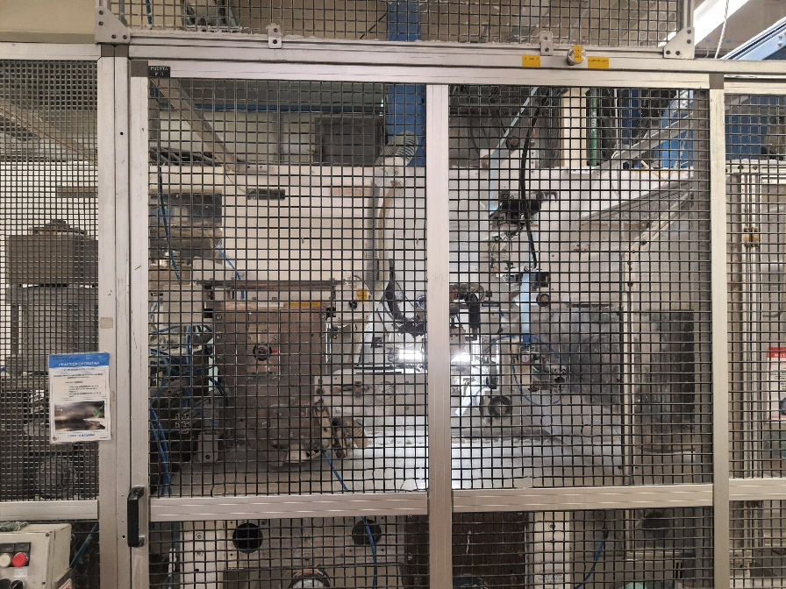 El mecánico cierra la guarda de la sección | MACHUCONES EN MANO CON LA PUERTA AL CERRARLA | C | Bajo | Mensual | 60% Probabilidad | 1 a 2 | 0.8 | USAR GUANTES ANTICORTADURA CERRAR LA PUERTA CUDADOSAMENTE
17 | El mecánico RETIRA su candado HELP del punto de bloqueo E23 | NINGUNO | FALSE |  |  |  |  | 0 | NINGUNA
18 |  El mecánico realiza la sanitización y da aviso de que ha concluido su actividad. | NINGUNO | FALSE |  |  |  |  | 0 | NINGUNA
19 | Mecánico se asegura de recoger la herramienta, limpiar el área de trabajo y depositar los residuos peligrosos en el contenedor respectivo. | NINGUNO | FALSE |  |  |  |  | 0 | NINGUNA
100 |  |  | FALSE |  |  |  |  | 0
 | Fin del Análisis
"Vigencia de los Procedimientos según PR-03975" y "Uso, reposición y disposición de EPP según PR-44108"
2

CONTROL DE CAMBIOS
F-601-133
 |  |  |  |  |  |  |  | 
INDICAR EN EL CONTROL DE CAMBIOS SI FUE DERIBADO DE 3.1, REPORTE DE ACCIDENTE/ INCIDENTE, MODIFICACIÓN AL PROCESO, ETC.

 | S-382-FP048 |  | OPERACIÓN: CALIBRACIÓN DE CUCHILLA DEL MÓDULO DE APLICACIÓN DE TRANSFER LAYER
 | REVISIÓN | NOMBRE DE LA PERSONA QUE REALIZÓ LA REVISIÓN |  | FECHA DE REVISIÓN | FIRMA AUTORIZACIÓN | FIRMA DE REVISIÓN | SE REALIZARÓN CAMBIOS |  | SI ( EXPLICA CUALES FUERON LOS CAMBIOS)
 |  |  |  |  |  |  | NO | SI

 | 2 | HUGO GARCIA |  | Sep-24 | EPIFANIO OLIVOS | HUGO GARCIA |  |  | Sin cambios

